001_Javadoc自動チェック
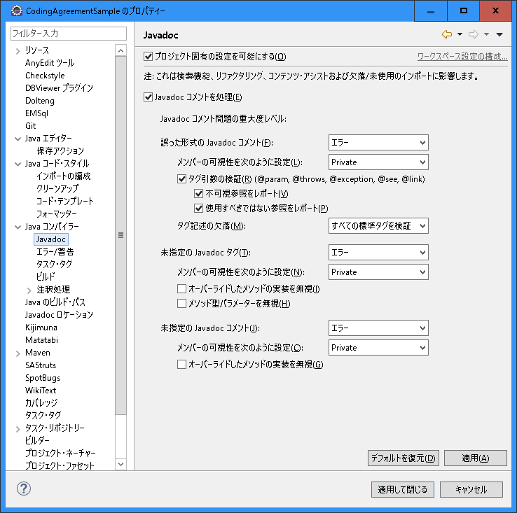
〇 | Eclipseの設定

002_コード・スタイル
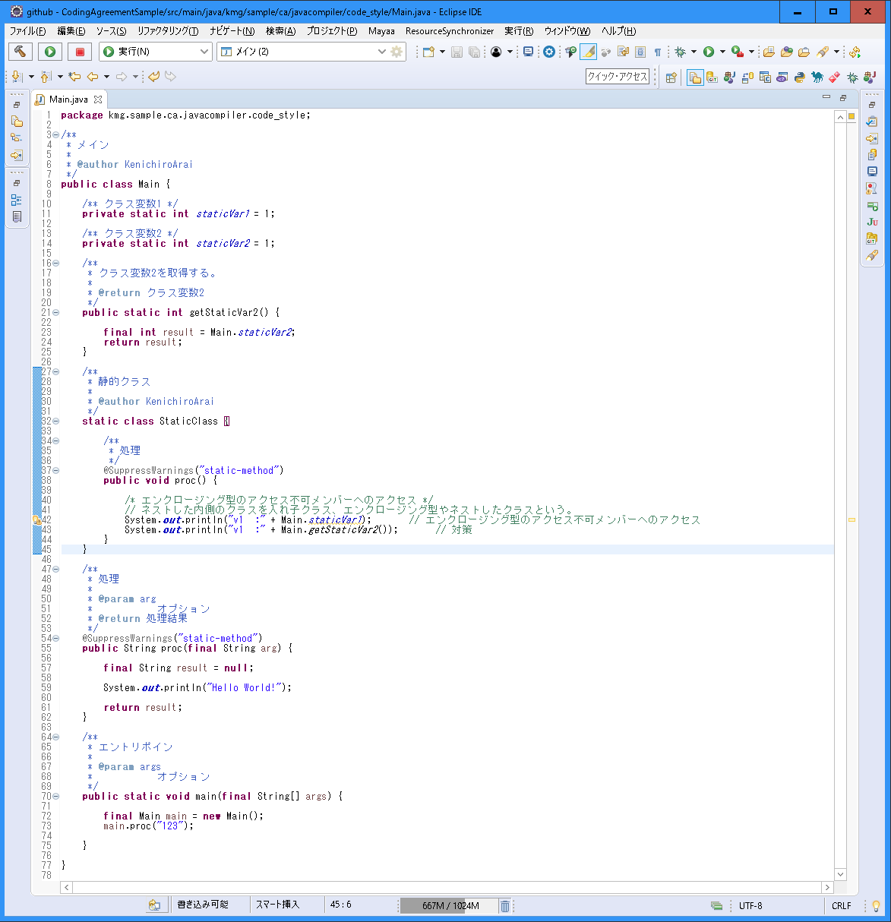
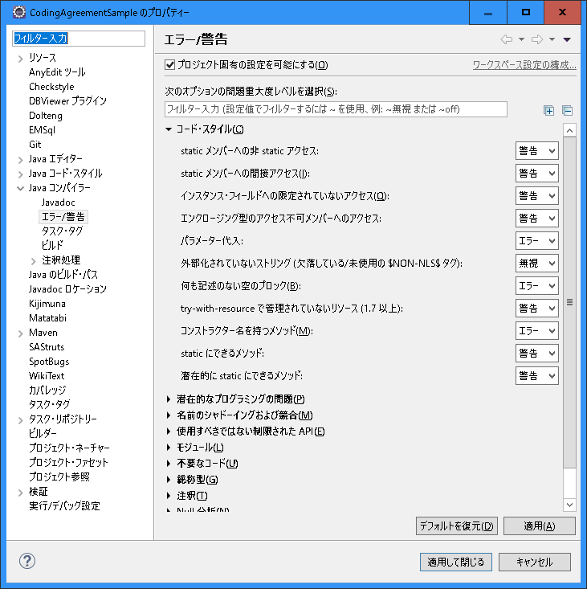
〇 | Eclipseの設定
 |  | エンクロージング型のアクセス不可メンバーへのアクセス

003_潜在的なプログラミングの問題
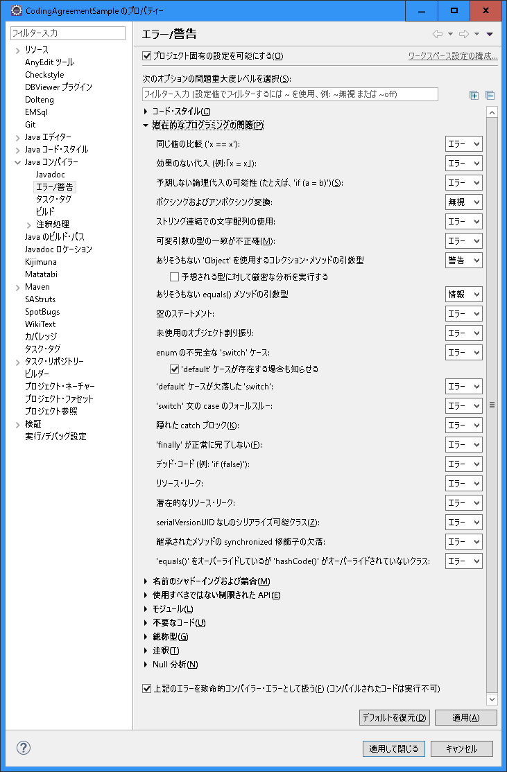
〇 | Eclipseの設定

004_名前のシャドーイングおよび競合
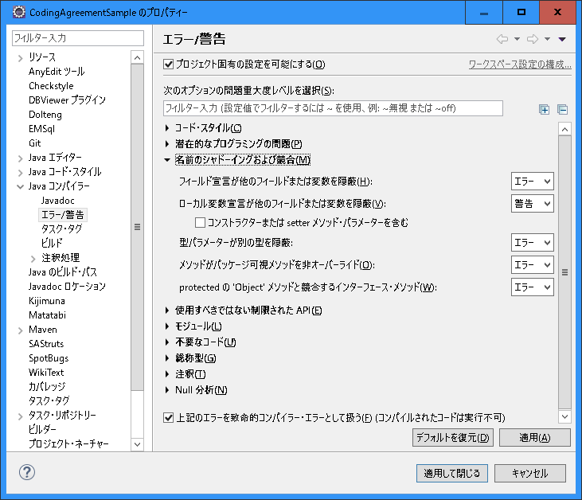
〇 | Eclipseの設定

005_使用するべきではない制限されたAPI
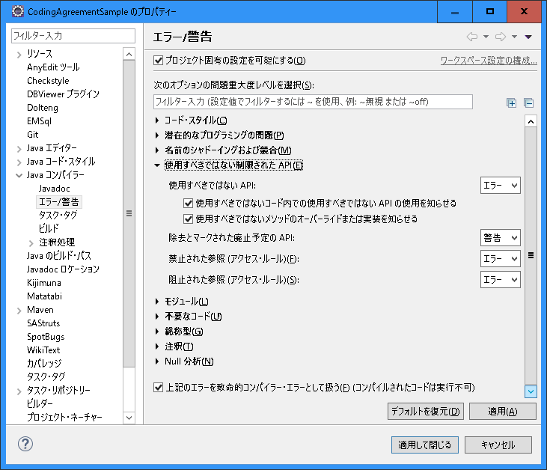
〇 | Eclipseの設定

006_モジュール
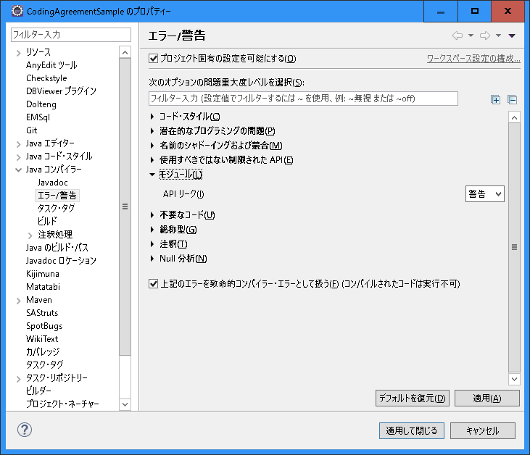
〇 | Eclipseの設定

007_不要なコード
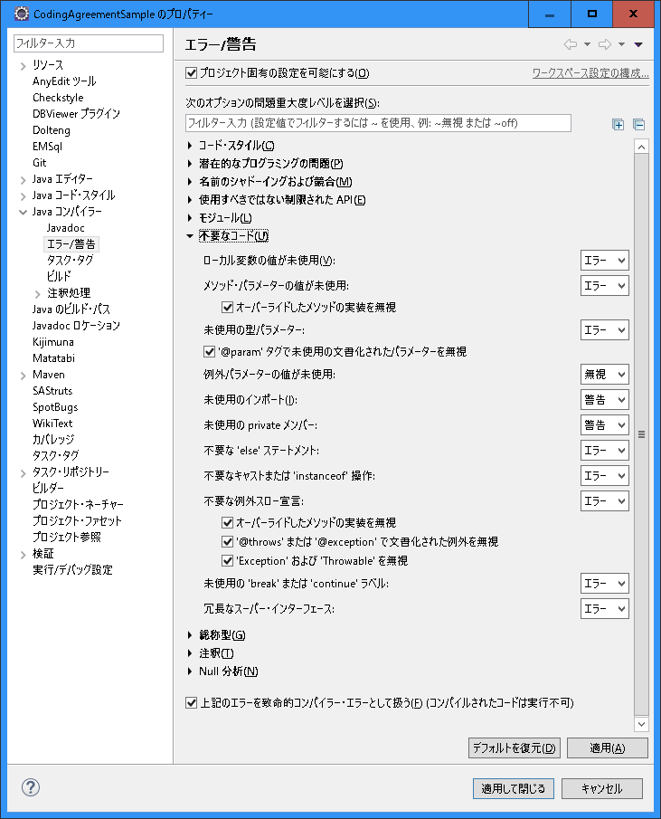
〇 | Eclipseの設定

008_総称型
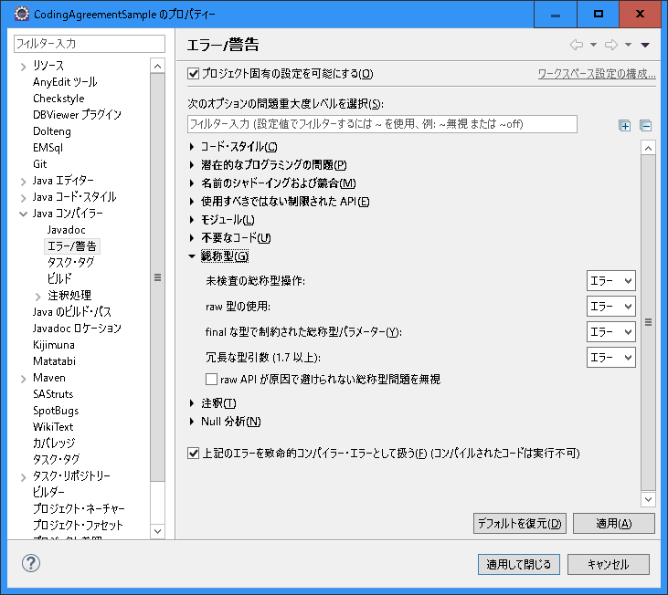
〇 | Eclipseの設定

009_注釈
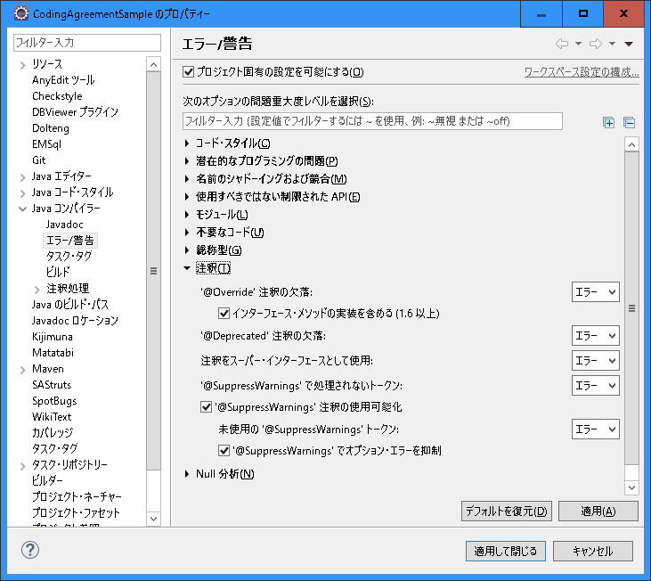
〇 | Eclipseの設定

010_Null 分析
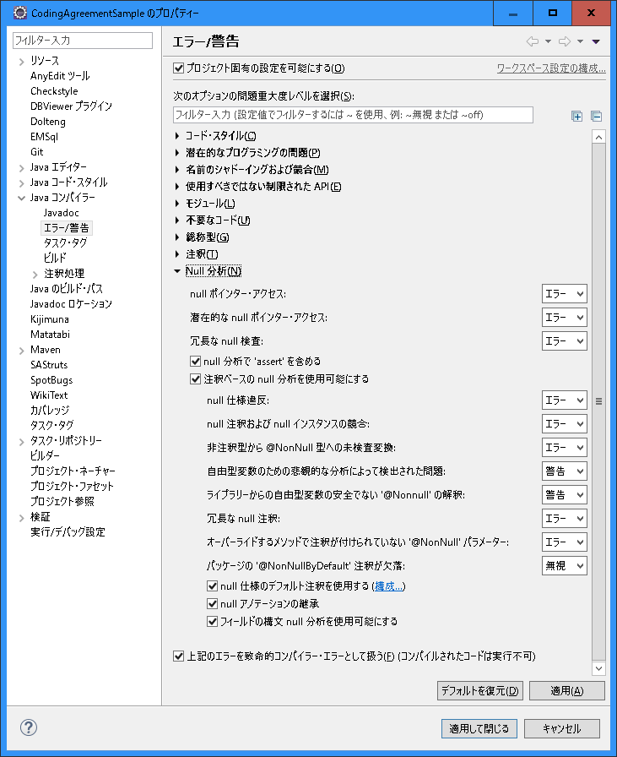
〇 | Eclipseの設定

011_プロジェクト固有
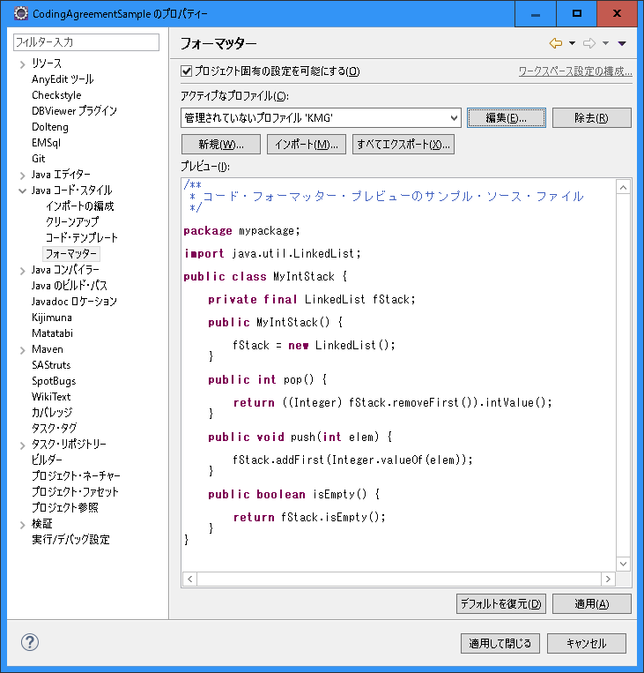
〇 | Eclipseの設定

012_インデント
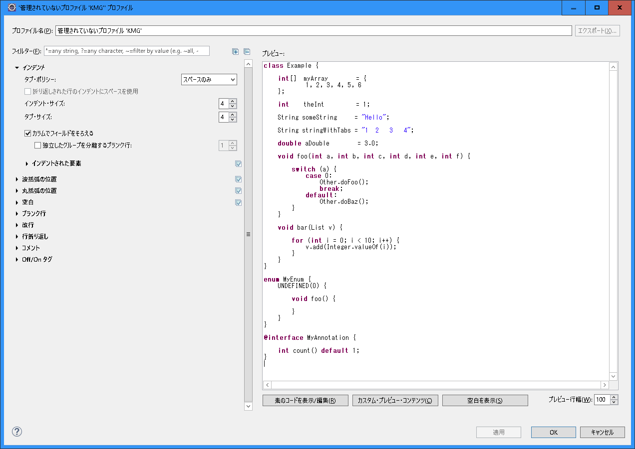
〇 | Eclipseの設定

013_波括弧の位置
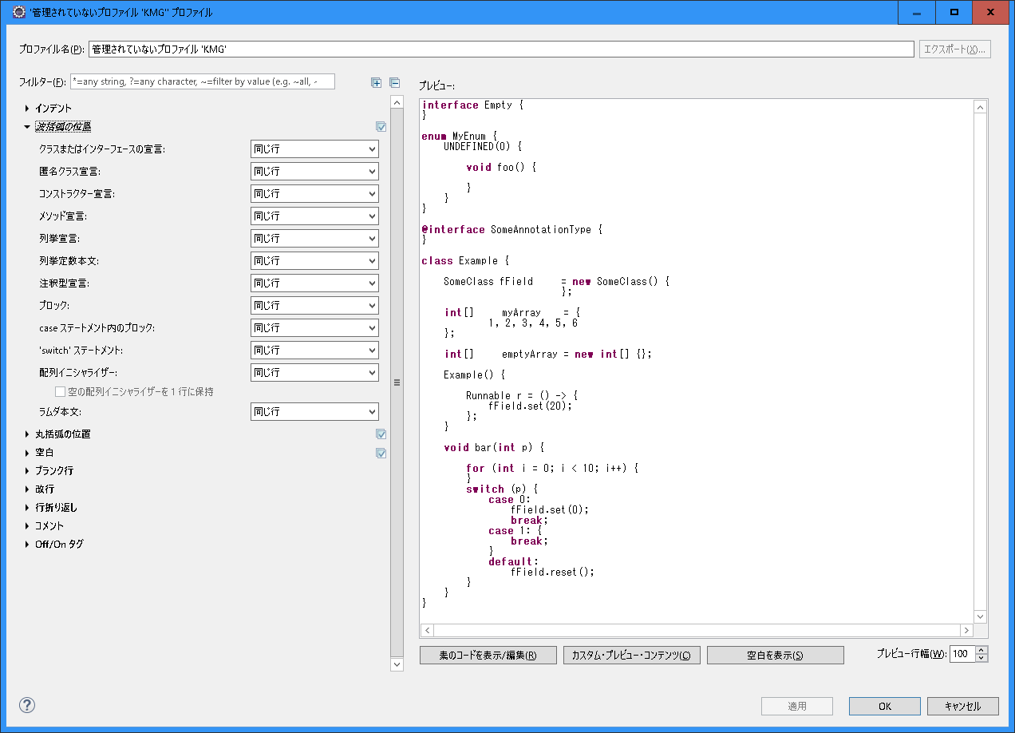
〇 | Eclipseの設定

014_丸括弧の位置
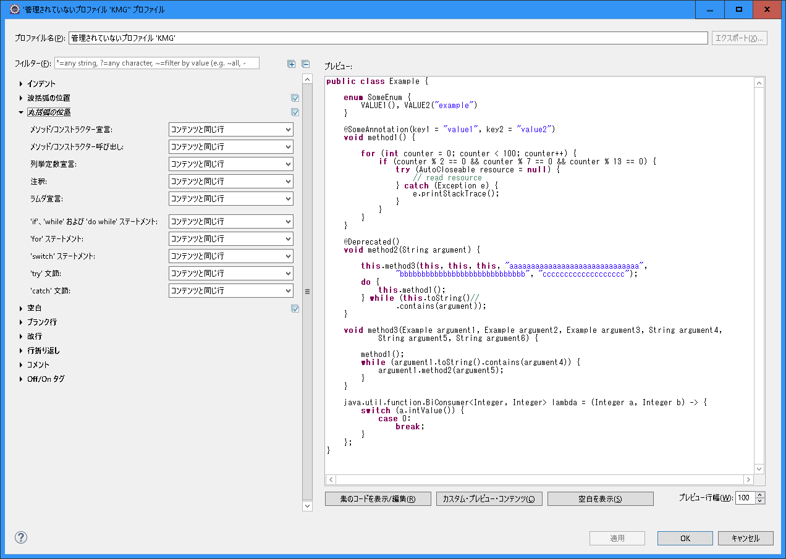
〇 | Eclipseの設定

015_空白
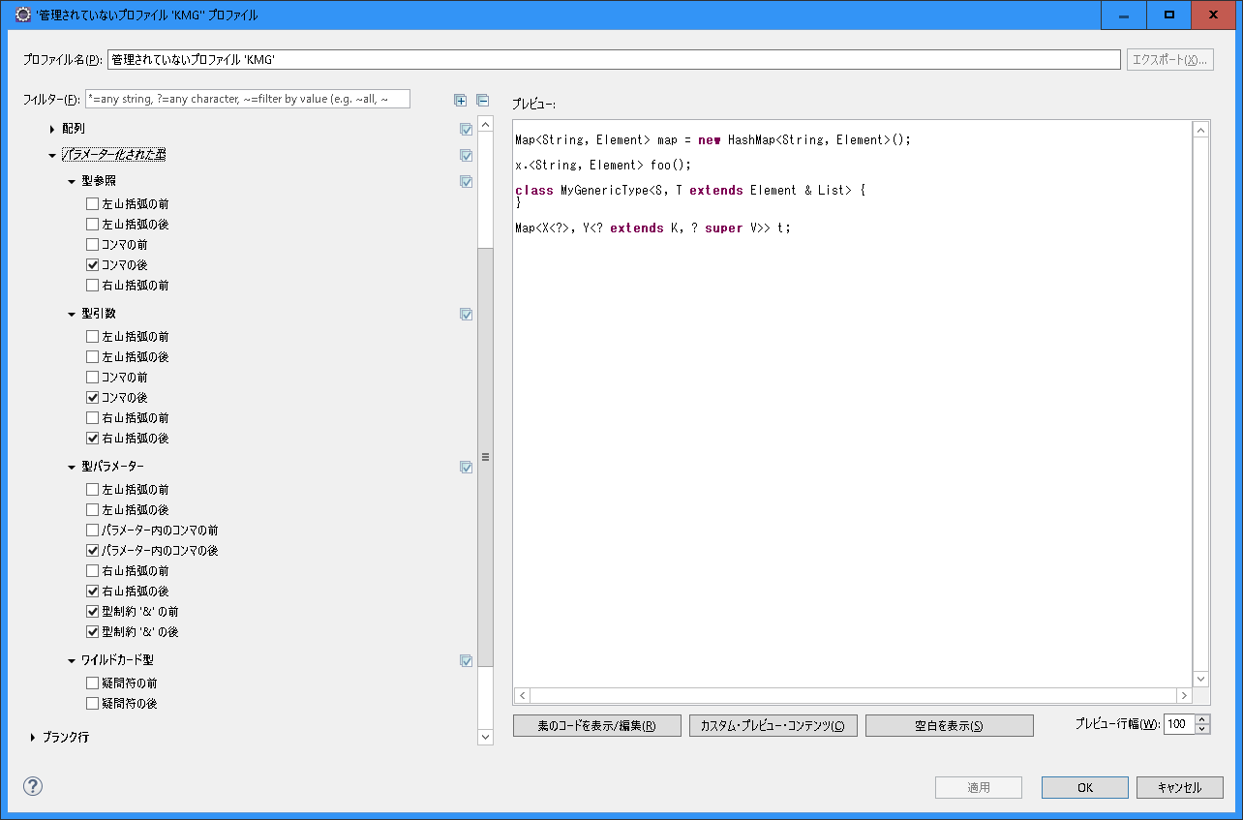
〇 | Eclipseの設定
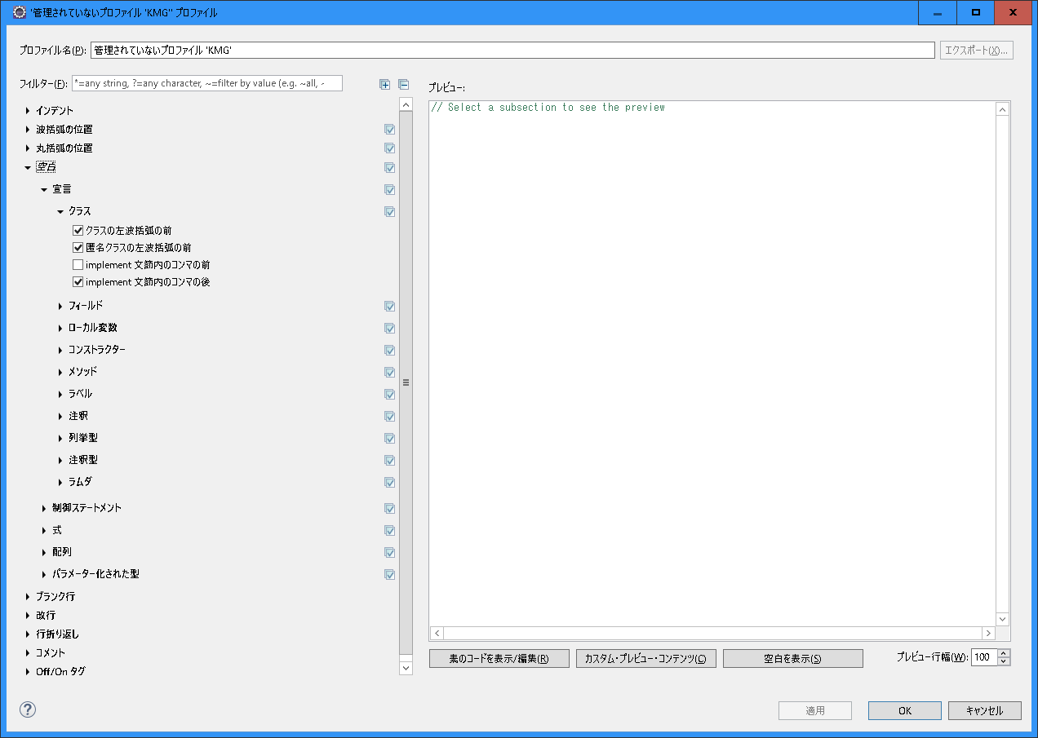

・ | 宣言
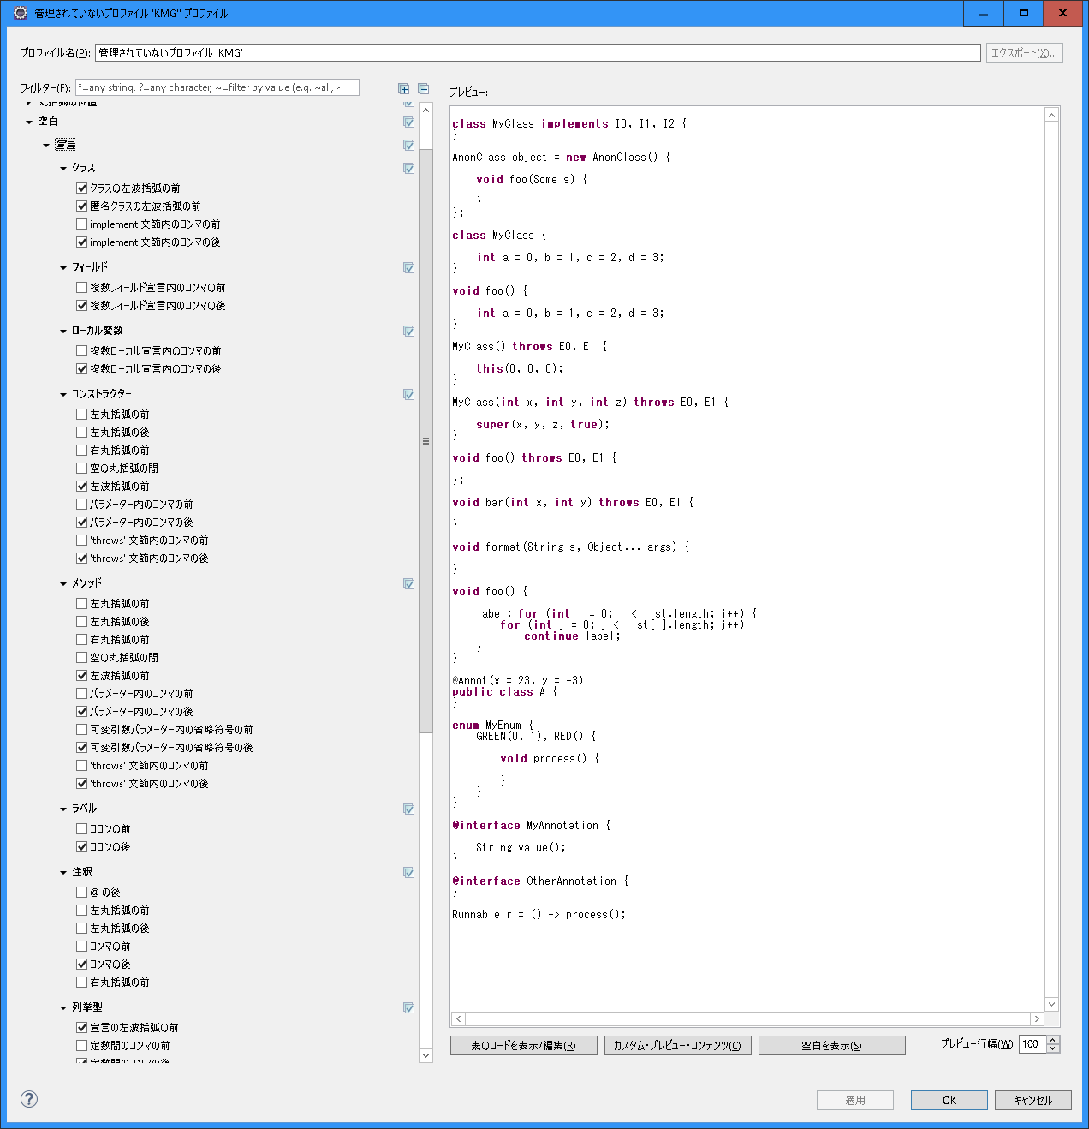

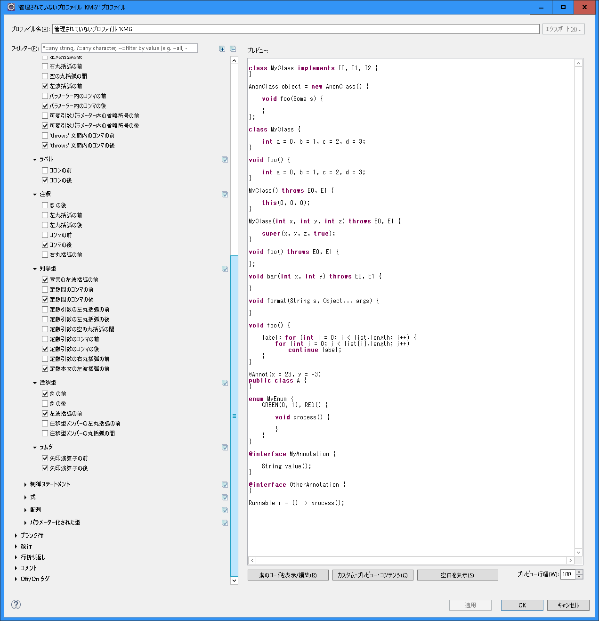

・ | 制御ステートメント
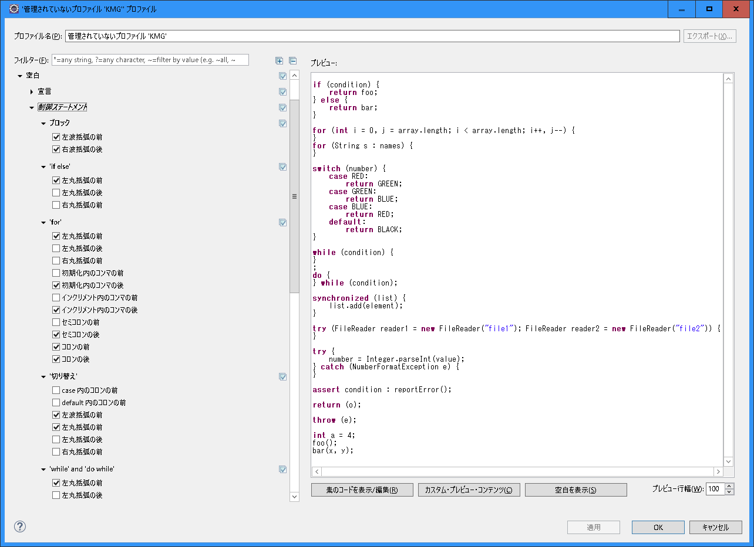

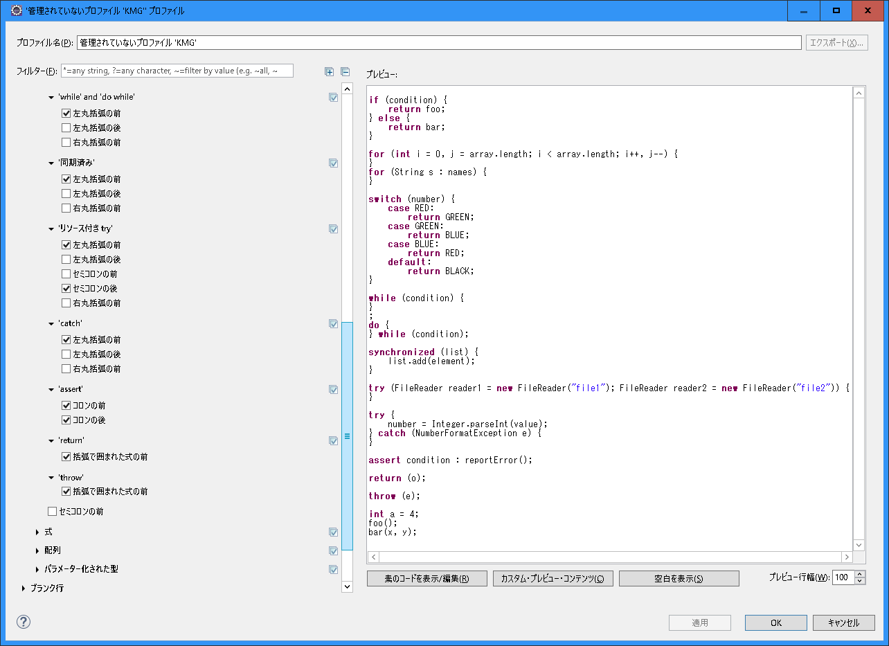

・ | 式
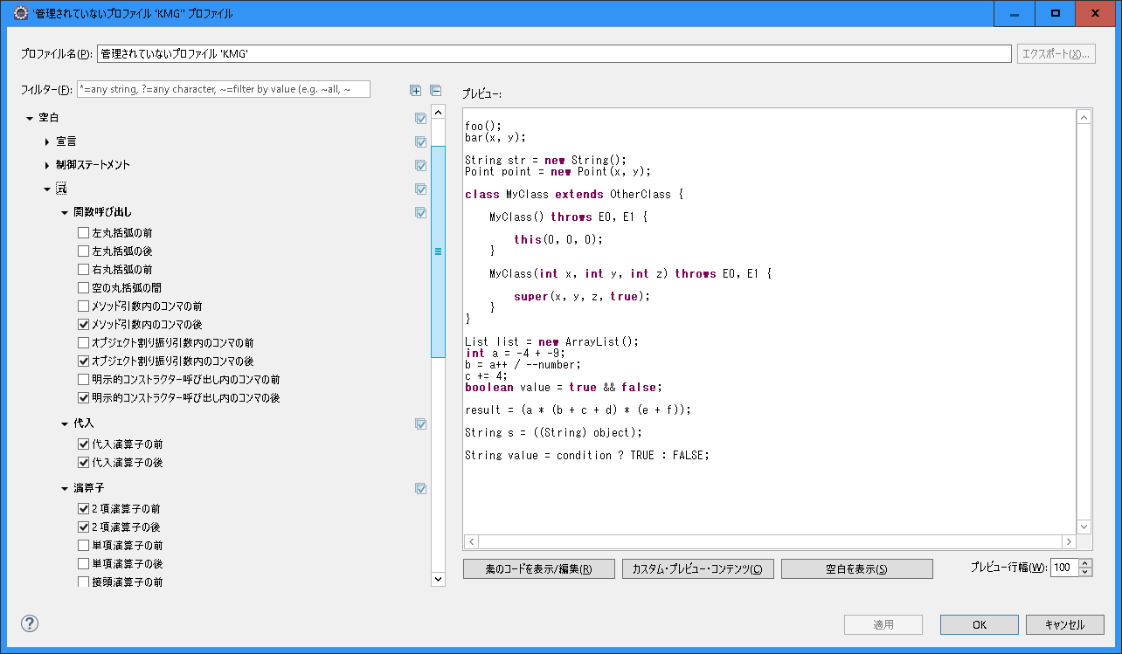

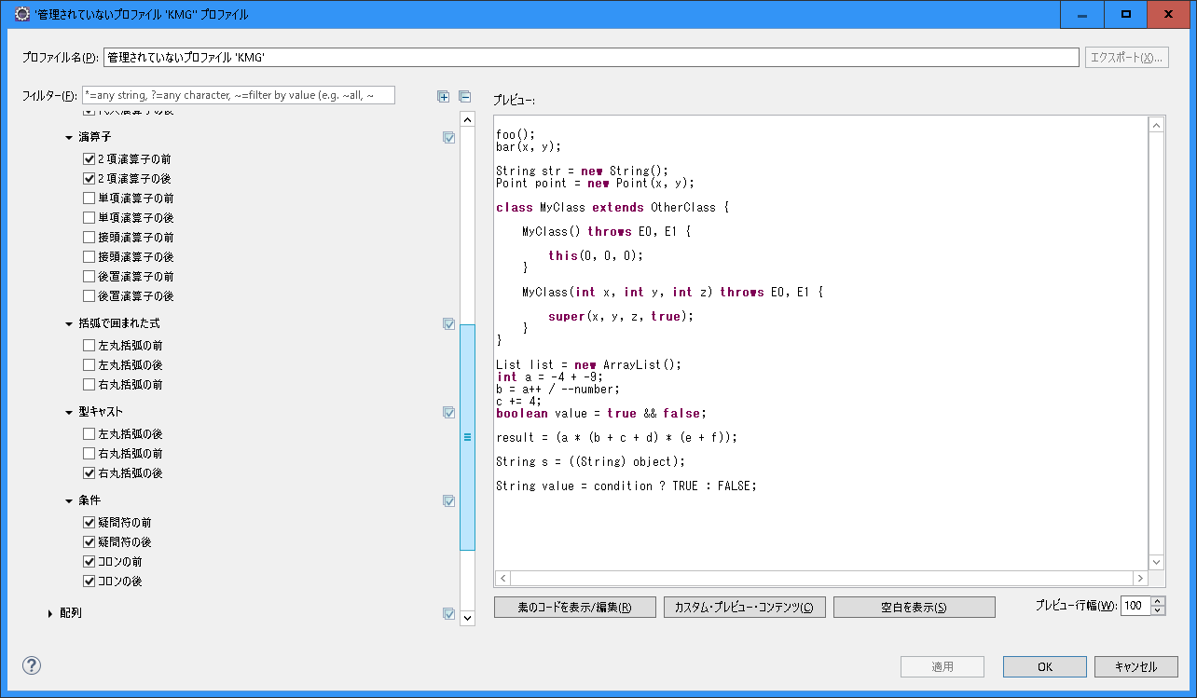
・ | 配列
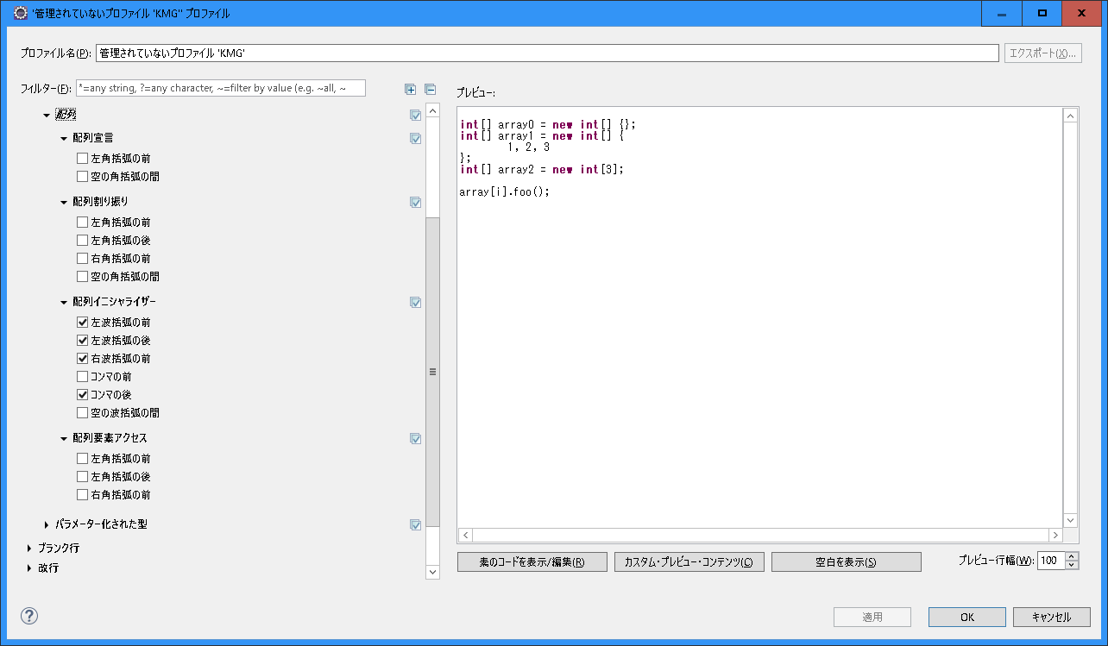

・ | パラメーター化された型

016_ブランク行
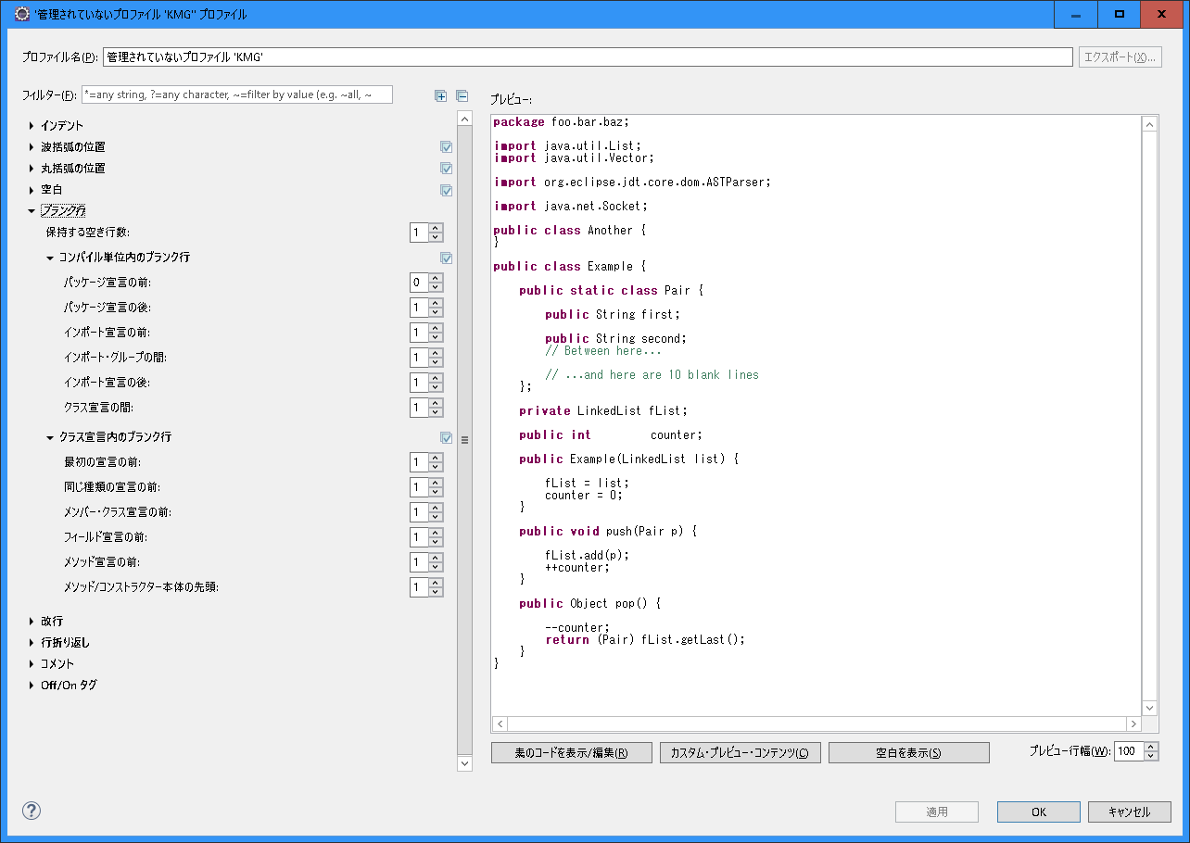
〇 | Eclipseの設定

017_改行
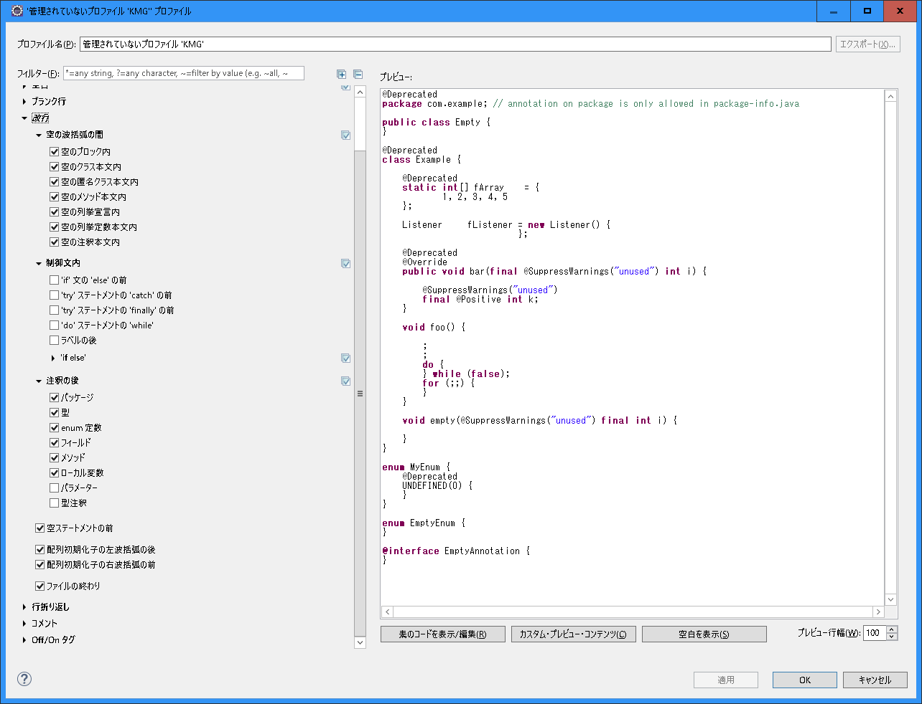
〇 | Eclipseの設定

018_行折り返し
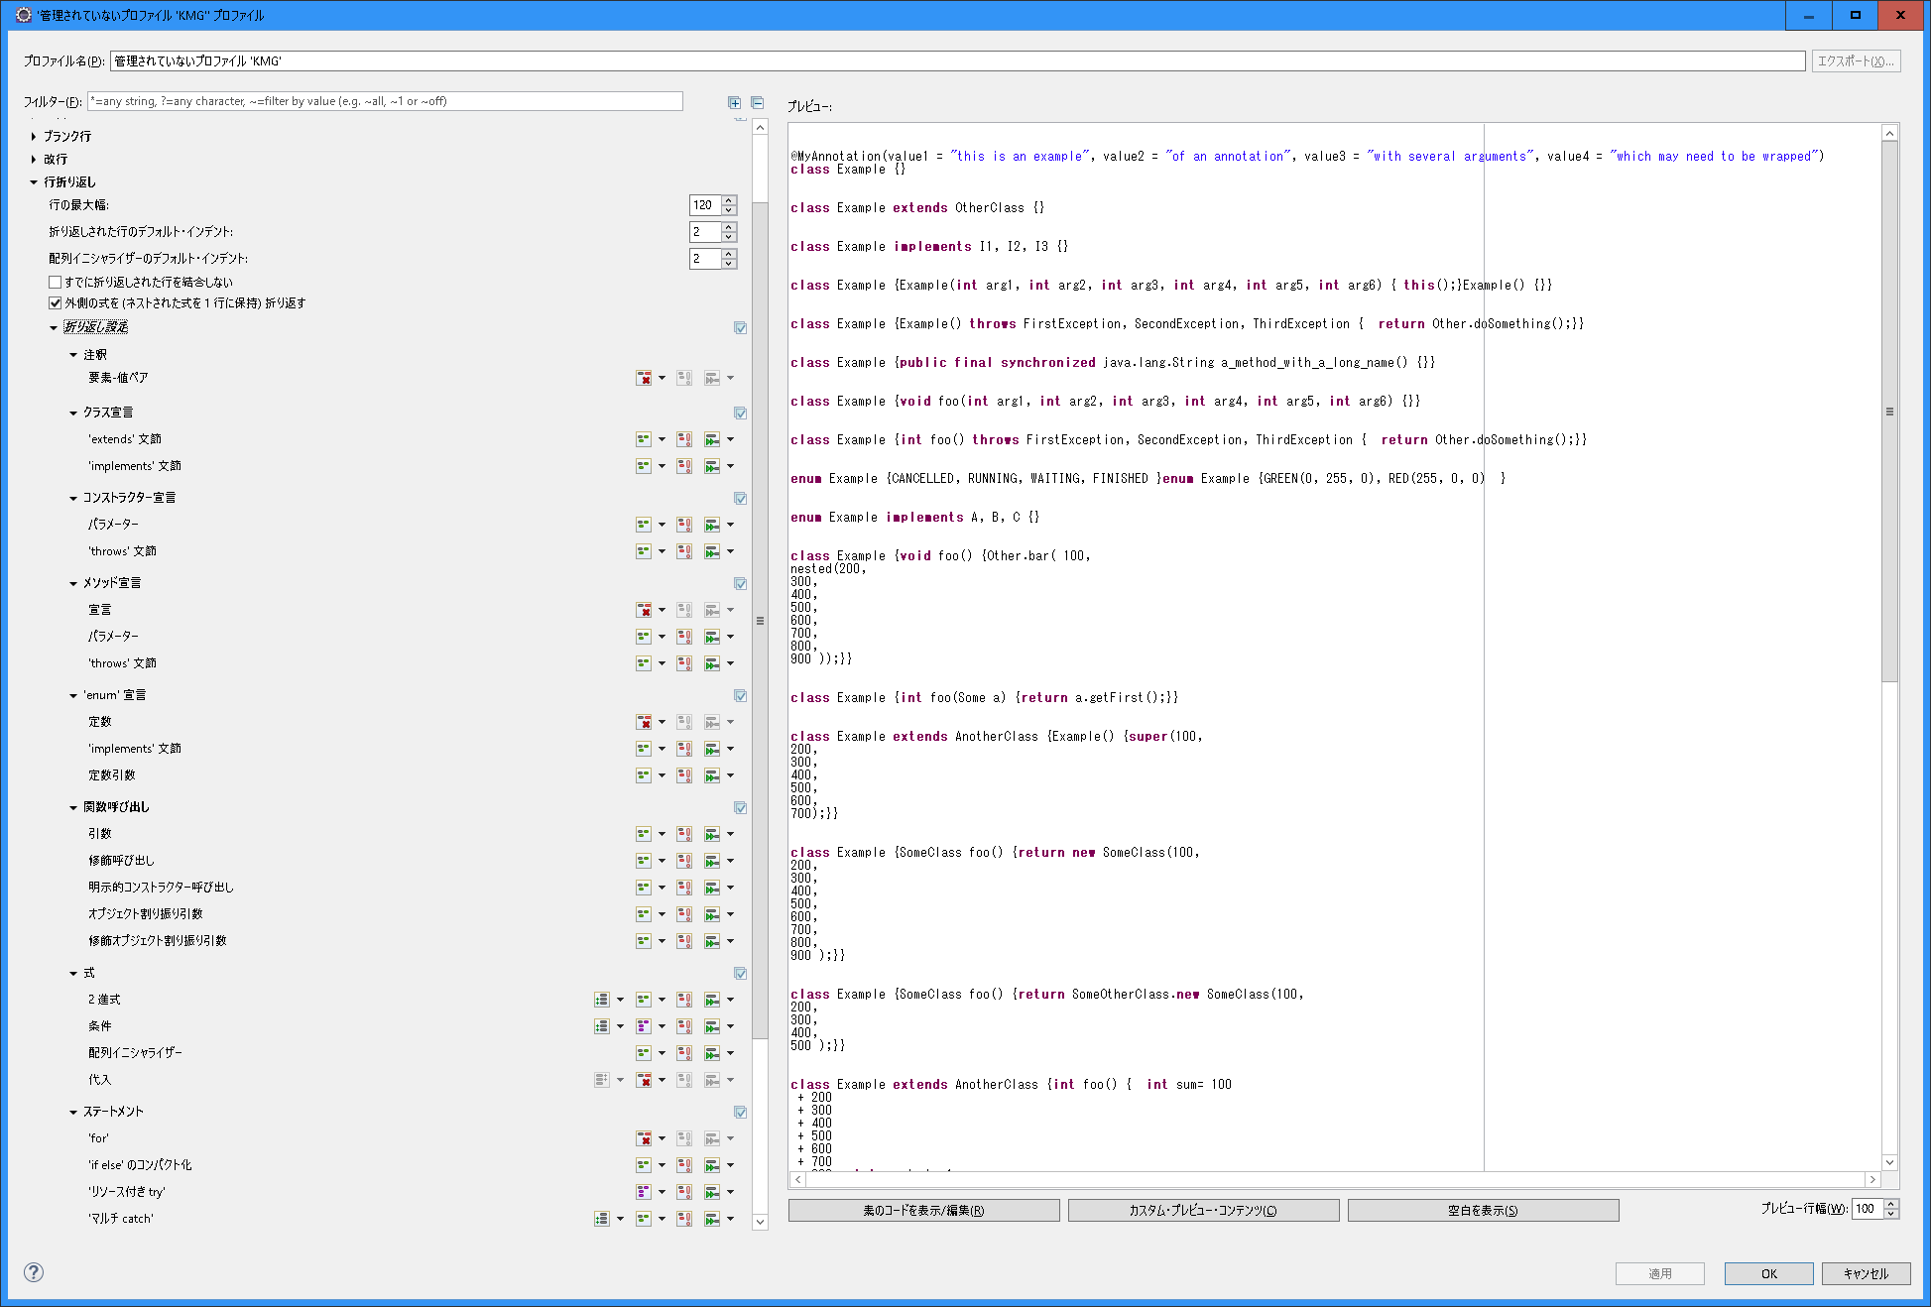
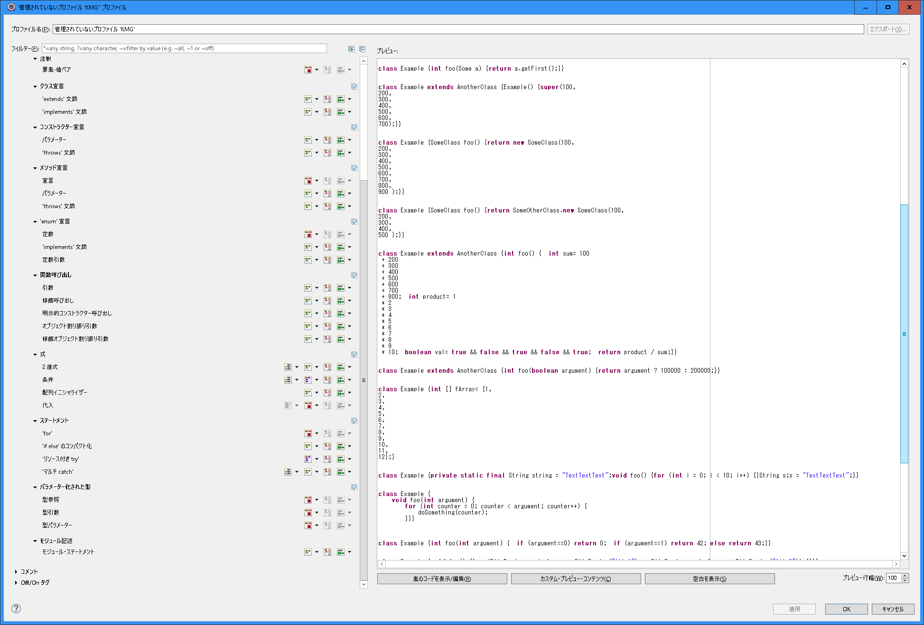
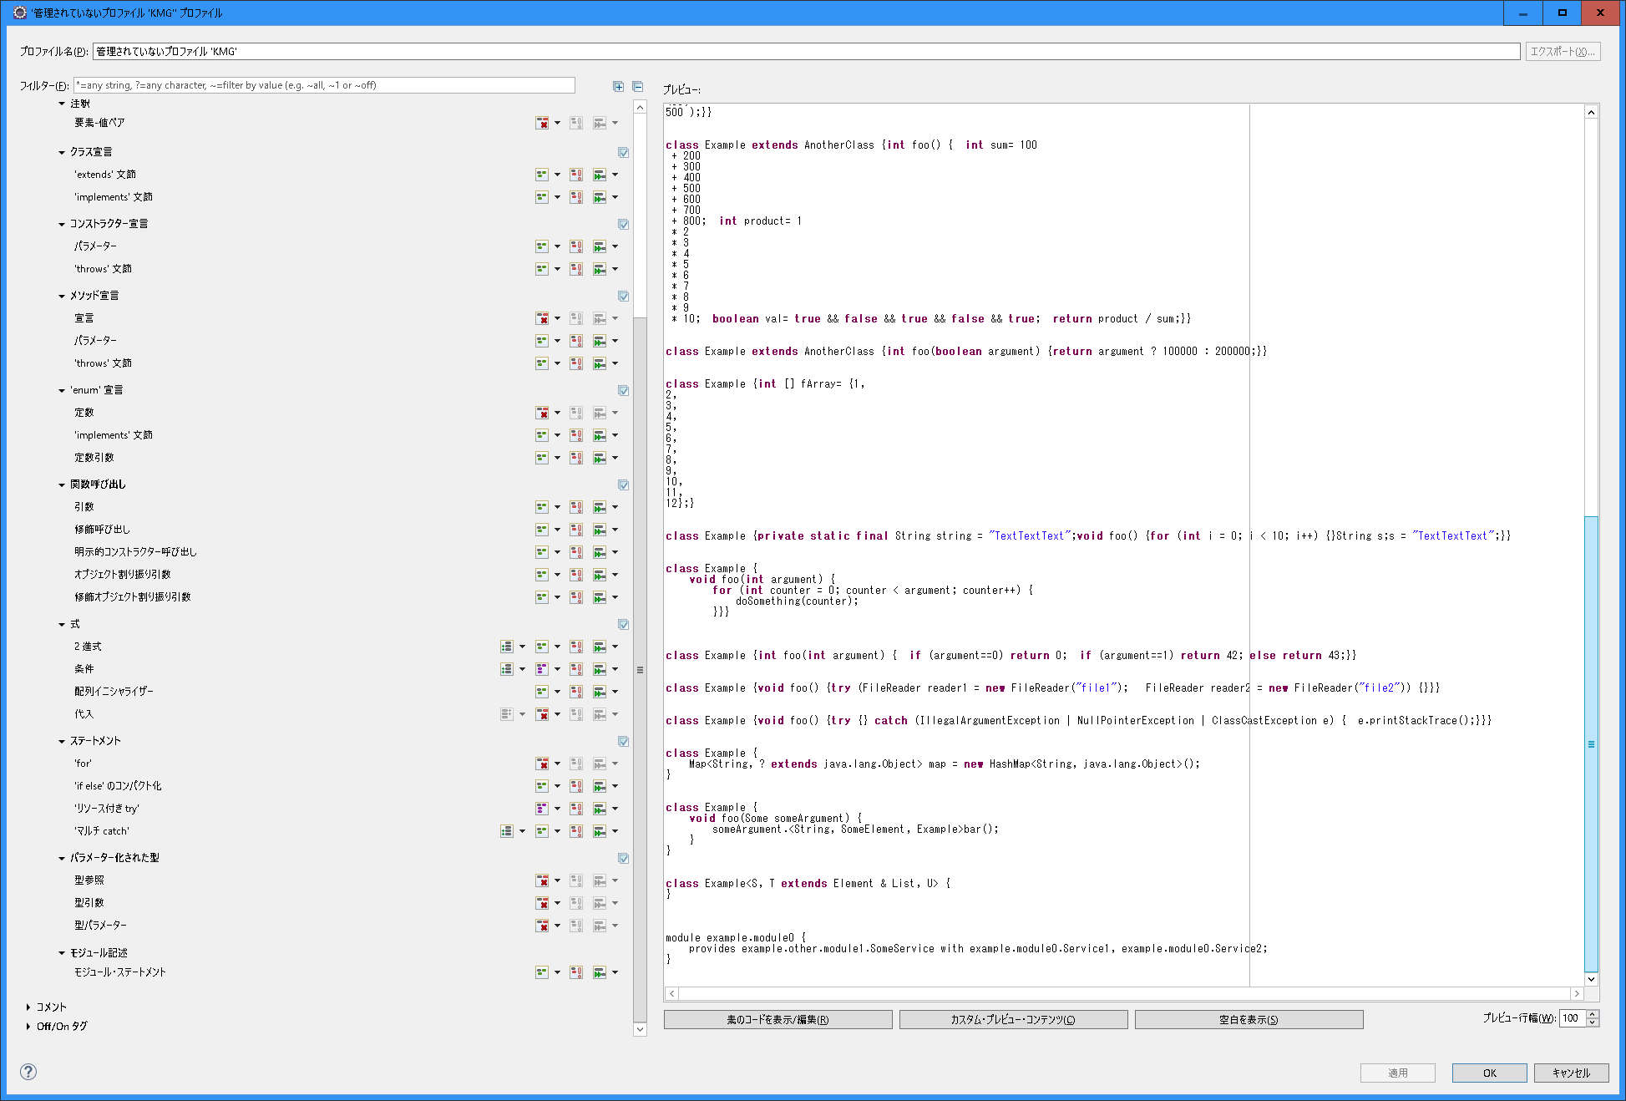
〇 | Eclipseの設定
・ | 行の最大幅など
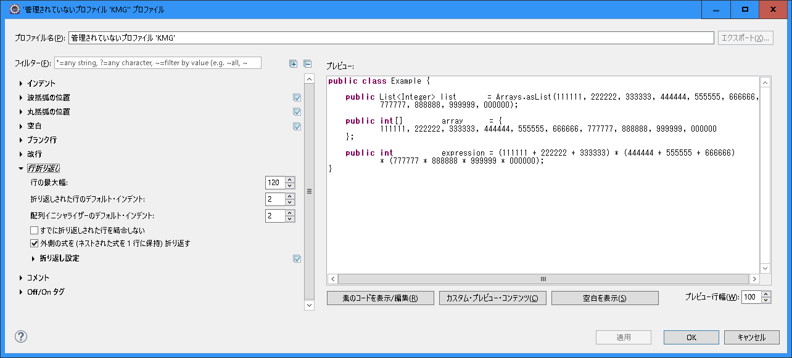

・ | 折り返し設定

019_コメント
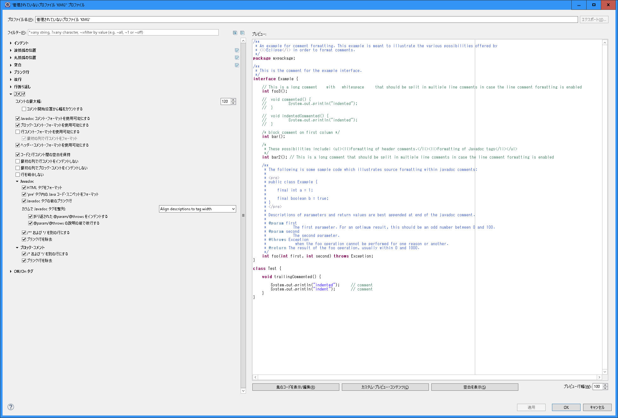
〇 | Eclipseの設定

020_Off On タグ
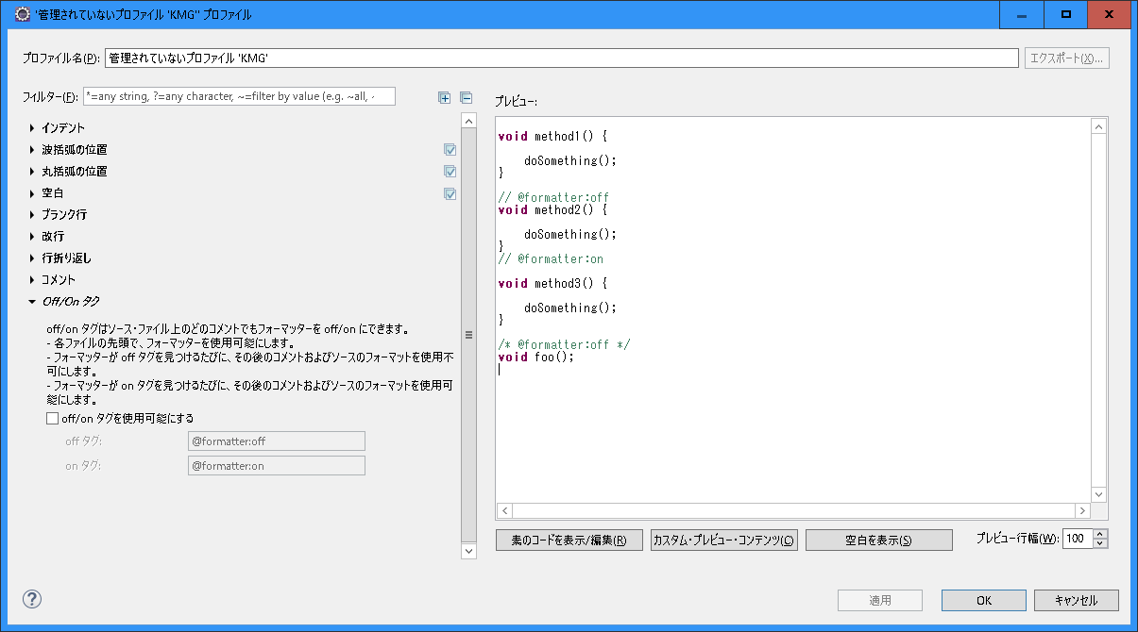
〇 | Eclipseの設定

021_プロジェクト固有
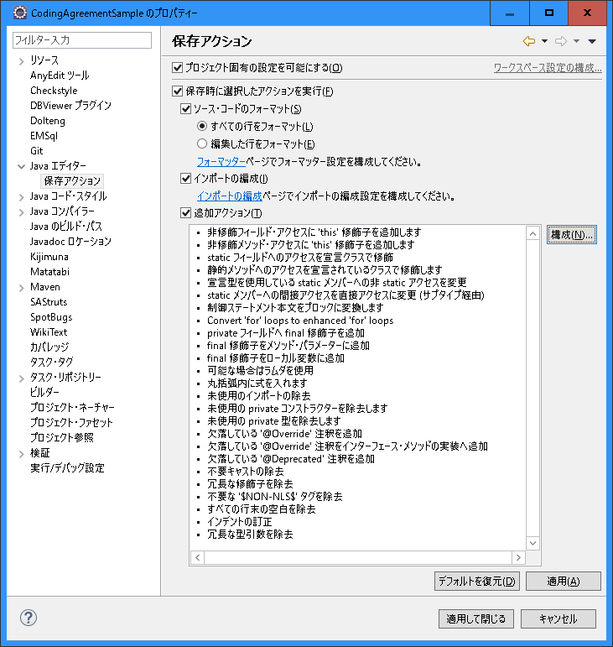
〇 | Eclipseの設定

022_コード・スタイル
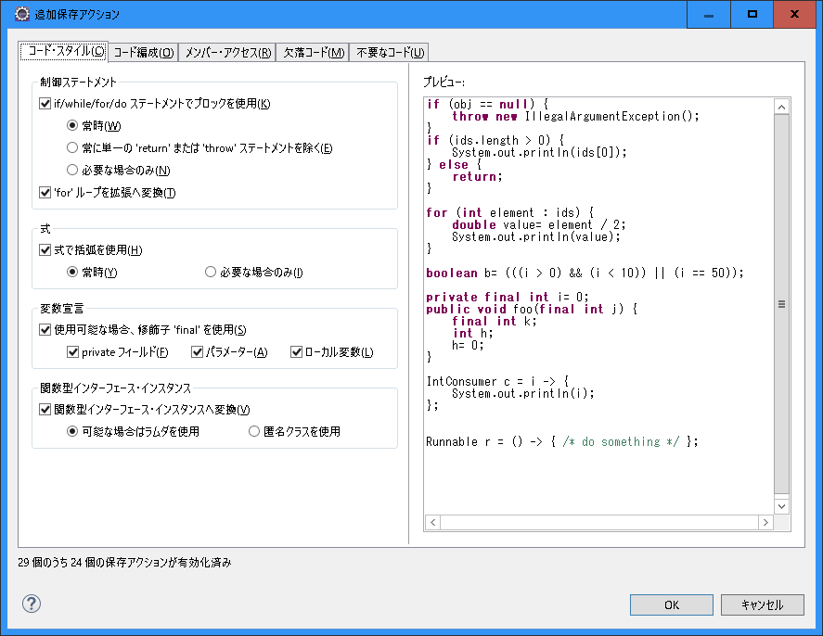
〇 | Eclipseの設定

023_コード編成
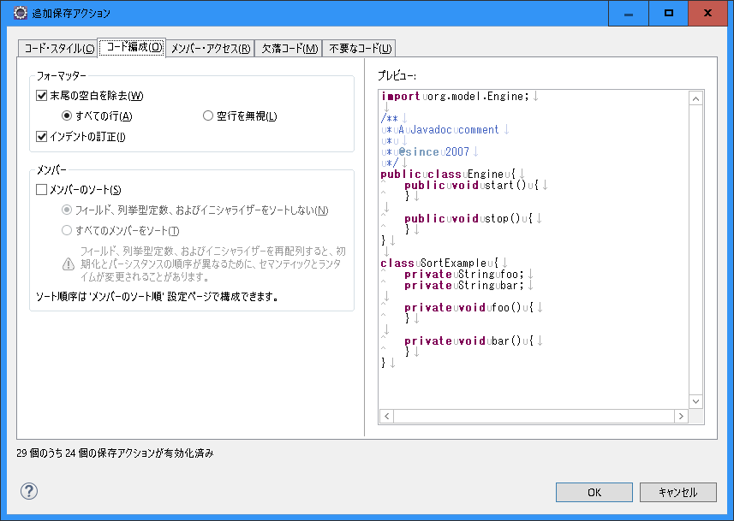
〇 | Eclipseの設定

024_メンバー・アクセス
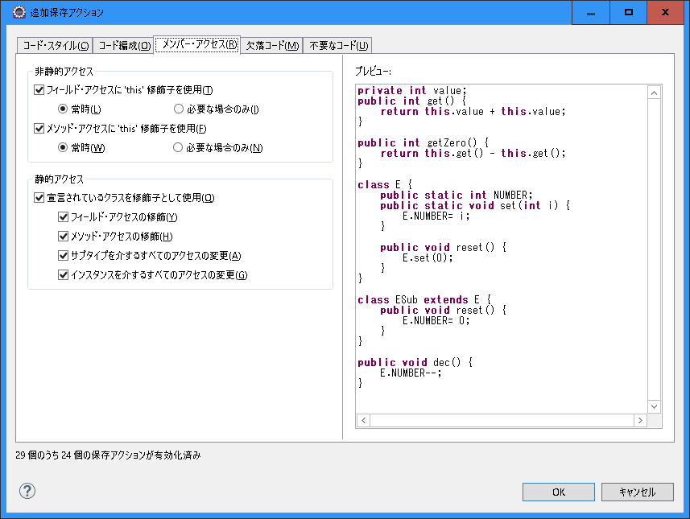
〇 | Eclipseの設定

025_欠落コード
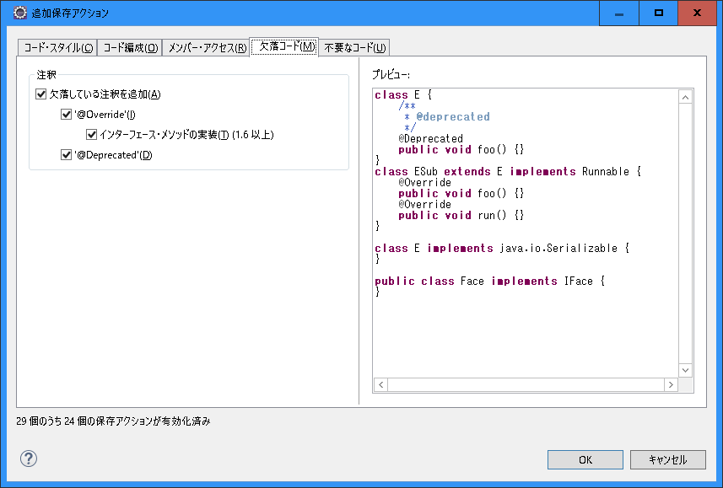
〇 | Eclipseの設定

026_不要なコード
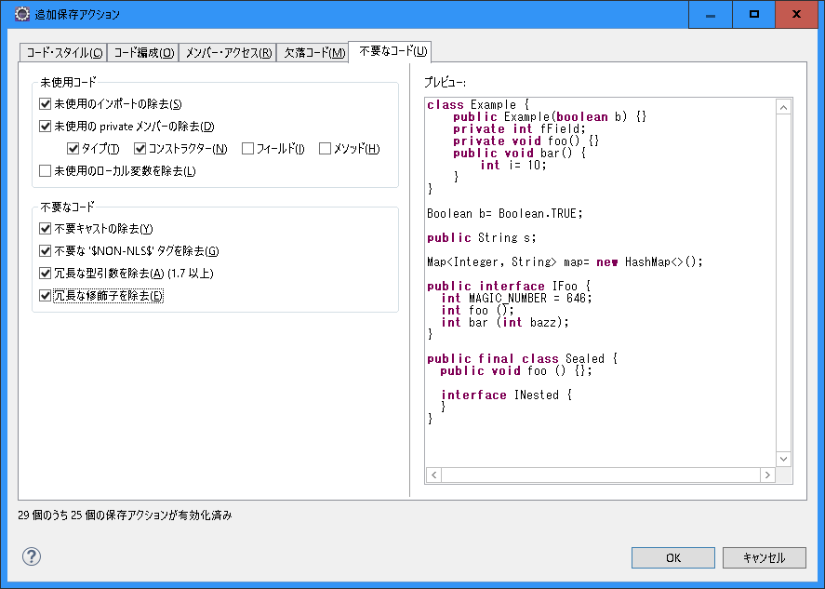
〇 | Eclipseの設定

